F1. Guía Operativa de Práctica
ESCUELA SUPERIOR POLITÉCNICA DEL LITORAL
Guía Operativa de Práctica Segura
Nombre de la Práctica: |  | Tipos de memorias en microcontroladores
Área de Trabajo: |  | Laboratorio de Sistemas Embebidos |  |  | Facultad: | FIEC
Elaborado por: |  | Tonny Toscano
Fecha de Elaboración: |  | 2023-07-03
Versión: |  | 1
Vestimenta y Equipo de Protección Personal |  |  | Duración de la práctica (en minutos): | 90 a 120 minutos
Para participantes directos (actores) de la práctica
Camiseta/Camisa mangas cortas/remangadas |  |  | Número de Estudiantes participantes directos (actores de la práctica): | 10
Guantes Antiestática
Gafas de seguridad
Zapatos cerrados
Pantalón Jean Largo
Para participantes observadores de la práctica: |  |  | Equipos, Herramientas y Materiales:
Camiseta/Camisa mangas cortas/remangadas |  |  |  | Esp32
Guantes Antiestática |  |  |  | Computadora
Gafas de seguridad |  |  |  | Cable usb - microUsb
Zapatos cerrados |  |  |  | botoneras
Pantalón Jean Largo |  |  |  | Jumpers
Generalidades
Materia(s): |  | Laboratorio de Sistemas Embebidos
Capacidad sugerida de estudiantes para la práctica: |  |  | 10 | *Capacidad máxima permitida: |  |  | 12
Desarrollo

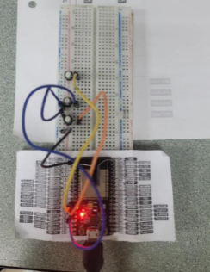
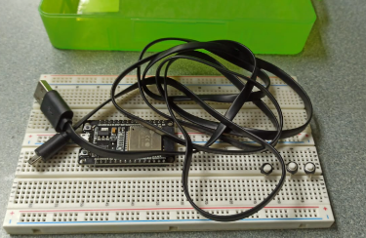

 | 1. Sacar los elementos |  | 2. Conectar al computador y cargar código |  | 3. Comprobar el funcionamiento con diferentes leds

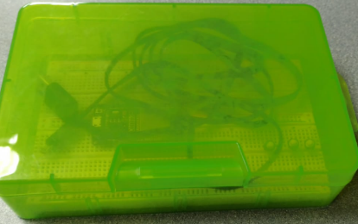

 | 4. Desconectar todos los elementos |  | 5. Guardar los elementos en la caja de seguridad

